المؤشرات الكلية

سوق العراق للاوراق المالية
جلسة الاربعاء 2026/6/17 |  |  |  | تقرير أسعار الأسهم المتداولة لسوق العراق للأوراق المالية
الجلسة (104)
الاسهم المتداولة المدرجة و OTC |  |  | 8,358,239,443 |  |  | قيمة الأسهم المتداولة المدرجة و OTC |  | 9,102,088,900 |  |  | صفقات الشركات المدرجة وOTC | 1371
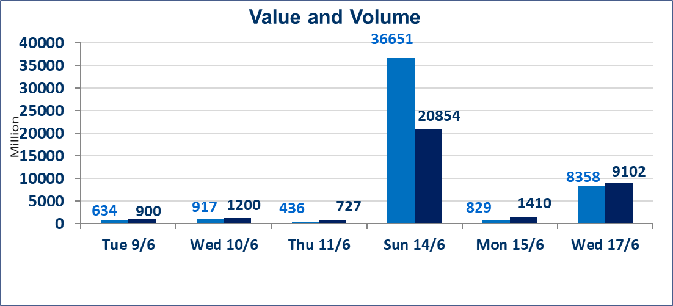
المؤشر60 ISX اليوم | 1003.23 |  | نقطة |  |  | المؤشر15 ISX اليوم | 1279.74 | نقطة
المؤشر 60 ISX السابق | 976.09 |  | نقطة |  |  | المؤشر 15 ISX السابق | 1258.38 | نقطة
نسبة التغير | 2.78 |  | % |  |  | نسبة التغير | 1.70 | %
عدد النقاط | 27.14 |  | نقطة |  |  | عدد النقاط | 21.36 | نقطة

الشركات المدرجة | 103 | OTC | 15 | 117 |  | الشركات غير المتداولة المدرجة | 34 | OTC | 14 | 48
الشركات المتداولة | 52 | OTC | 0 | 52 |  | الشركات المرتفعة |  |  | 25
شركات الهيئة العامة |  |  |  | 6 |  | الشركات المنخفضة |  |  | 4
الموقوفة بقرار من هيأة الأوراق المالية |  |  |  | 11
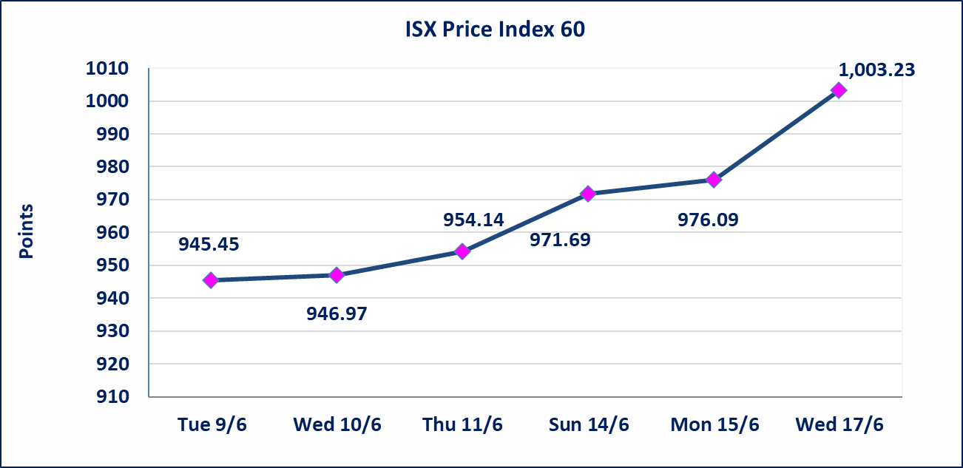
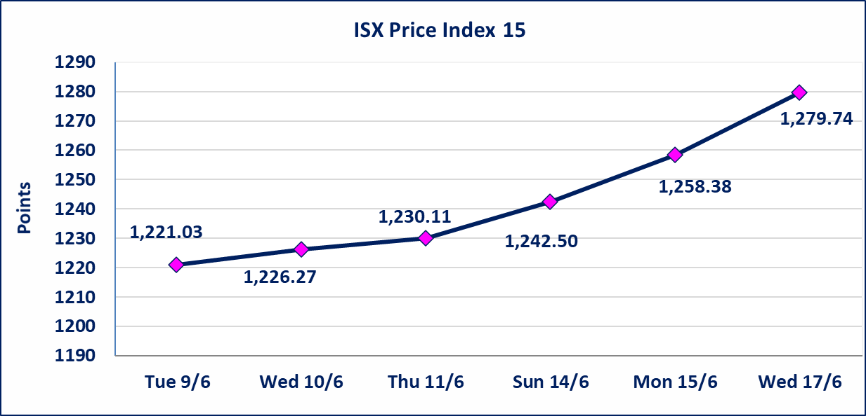

الاوامر الخاصة | نفذت شركة ايلاف للوساطة أمر متقابل مقصود على أسهم شركة مصرف القرطاس بعدد أسهم (7,760,000,000) سهم بقيمة (7,760,000,000) دينار ، في زمن الجلسة الاضافي (بعد الساعة 1 ظهراً) وفقاً لاجراءات تنفيذ الصفقات الكبيرة.
اليم الازرق للتجارة العامة(SYAM) | تم البدء بعمليات ايداع شهادات اسهم المساهمين لشركة اليم الازرق للتجارة العامة إعتباراً من جلسة الاربعاء 2026/6/3 وسيتم اطلاق التداول إعتباراً من جلسة الاربعاء 2026/6/24 بعد ايداع 5% من رأس المال او بعد مرور (21) يوم من تاريخ بدء الايداع في منصة الشركات غير المدرجة ISX-OTC.
المصير للتامين(NMAS) | تم البدء بعمليات ايداع شهادات اسهم المساهمين لشركة المصير للتامين إعتباراً من جلسة الثلاثاء 2026/6/2 وسيتم اطلاق التداول إعتباراً من جلسة الثلاثاء 2026/6/23 بعد ايداع 5% من رأس المال او بعد مرور (21) يوم من تاريخ بدء الايداع في منصة الشركات غير المدرجة ISX-OTC.
دار الثقة للتامين(NDAR) | تم البدء بعمليات ايداع شهادات اسهم المساهمين لشركة دار الثقة للتامين إعتباراً من جلسة الثلاثاء 2026/6/2 وسيتم اطلاق التداول إعتباراً من جلسة الثلاثاء 2026/6/23 بعد ايداع 5% من رأس المال او بعد مرور (21) يوم من تاريخ بدء الايداع في منصة الشركات غير المدرجة ISX-OTC.
زين للتامين(NZAI) | تم البدء بعمليات ايداع شهادات اسهم المساهمين لشركة زين للتامين إعتباراً من جلسة الثلاثاء 2026/6/2 وسيتم اطلاق التداول إعتباراً من جلسة الثلاثاء 2026/6/23 بعد ايداع 5% من رأس المال او بعد مرور (21) يوم من تاريخ بدء الايداع في منصة الشركات غير المدرجة ISX-OTC.
الوطنية للصناعات الغذائية (INFF) | تم البدء بعمليات ايداع شهادات اسهم المساهمين لشركة الوطنية للصناعات الغذائية إعتباراً من جلسة الاحد 2026/5/24 وسيتم اطلاق التداول لحين اكمال انتهاء الاجراءات في مركز الايداع في منصة الشركات غير المدرجة ISX-OTC.
الحد الأعلى والادنى للتغير في السعر | نسبة التغير الحدود الدنيا للحركة السعرية للاسهم من (5% الى 10%) والحدود العليا من(10% الى 25%)في كافة المنصات ماعدا منصة OTC.
Web site : www.isx-iq.net E-mail : info-isx@isx-iq.net |  |  |  |  | 07834000034 - 07711211522 : ص . ب :3607 العلوية الهاتف |  |  |  |  |  | بغداد /الكرادة/ قرب المسرح الوطني /مجاور مصرف الخليج التجاري

نسبة التغير
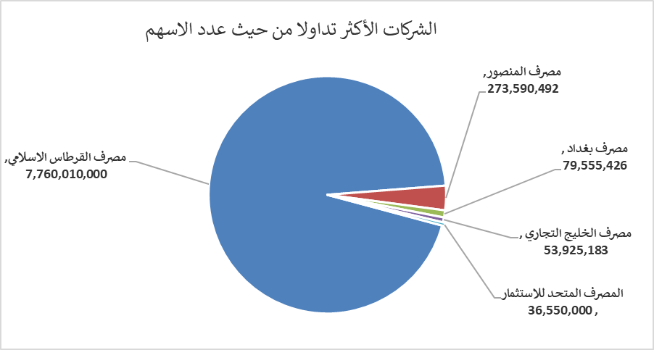
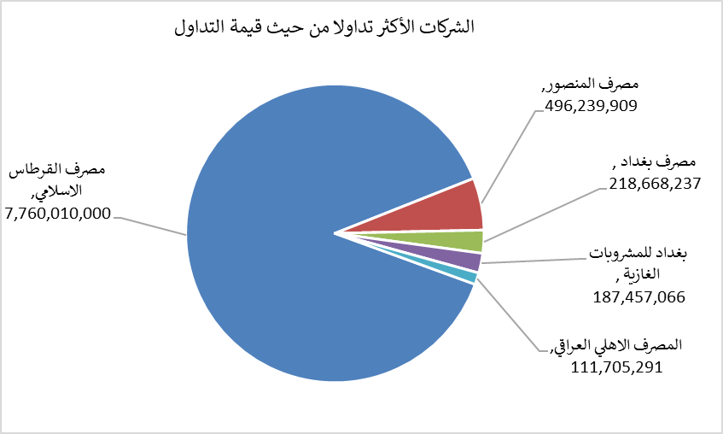
الشركات الأكثر ارتفاعاً وانخفاضاً

نسبة التغير لاسعار الاغلاق الاكثر ارتفاعاً |  |  |  | نسبة التغير لاسعار الاغلاق الاكثر انخفاضاً
اسم الشركة | اغلاق | التغير(%) | الاسهم المتداولة | اسم الشركة | اغلاق | التغير (%) | الاسهم المتداولة
المصرف المتحد للاستثمار | 0.060 | 20.00 | 36,550,000 | فنادق المنصور | 60.000 | -3.23 | 18,687
مصرف الموصل للاستثمار | 0.140 | 7.69 | 1,078,102 | الخاتم للاتصالات | 4.150 | -2.12 | 2,542,996
مصرف بغداد | 2.830 | 6.79 | 79,555,426 | الكندي لانتاج اللقاحات البيطرية | 2.740 | -1.79 | 397,014
مدينة العاب الكرخ السياحية | 4.800 | 6.67 | 246,979 | المصرف التجاري العراقي الاسلامي | 0.660 | -1.49 | 9,500,000
الصناعات الخفيفة | 1.330 | 6.40 | 6,680,121

الشركات الاكثر نشاطا حسب الاسهم المتداولة (حجم التداول) |  |  |  | الشركات الاكثر نشاطا حسب القيمة المتداولة
اسم الشركة | اغلاق | التغير(%) | الاسهم المتداولة | اسم الشركة | اغلاق | التغير (%) | القيمة المتداولة
مصرف القرطاس الاسلامي | 1.000 | 0.00 | 7,760,010,000 | مصرف القرطاس الاسلامي | 1.000 | 0.00 | 7,760,010,000
مصرف المنصور | 1.840 | 1.66 | 273,590,492 | مصرف المنصور | 1.840 | 1.66 | 496,239,909
مصرف بغداد | 2.830 | 6.79 | 79,555,426 | مصرف بغداد | 2.830 | 6.79 | 218,668,237
مصرف الخليج التجاري | 0.360 | 2.86 | 53,925,183 | بغداد للمشروبات الغازية | 6.900 | 3.92 | 187,457,066
المصرف المتحد للاستثمار | 0.060 | 20.00 | 36,550,000 | المصرف الاهلي العراقي | 4.040 | 0.50 | 111,705,291

